【例】募集要項（表）
 |  | 2026-05-11 13:53:51

申込方法

星置スケート場
【申込期間】5月1日（金） ～ 5月14日（木）10:00～20:00
※5/11(月)は施設整備日のためWEB申込のみとなっております
2026年

WEB申込み
フォーム

【申込方法】①WEB、②電話、③施設窓口
※①については申込初日9：00～申込最終日23：59：59まで24時間受付中！
6月

【抽 選】5月17日（日）11:30～
定員を超えるお申込みがあった場合は、抽選を行います。
①WEB申込の場合：抽選結果をメールにてお知らせいたします。
②電話・③施設窓口申込の場合：落選された方にのみ電話にてお知らせいたします。

アイスホッケー教室受講者募集

開 講

2026年6月開講 おすすめ教室♪
鈴木雄大アイスホッケー教室
元H.C.栃木日光アイスバックスでプレーしていた
鈴木雄大氏が指導するアイスホッケー教室です！
受講料 1,500円
6月13日(土) 大学生以上 13:30～15:00
小4～小6 15:30～16:30
日時・対象
追加申込
5月18日(月)10:00より 定員に空きがある教室のみ先着順にて受付（初日は電話のみ）。
※5月19日（火）以降は、窓口でも先着受付いたします。
※追加申込ではWEB申込はご利用できません（電話・施設窓口のみ受付）。

【 募集要項記載必須事項 】 （見本） ※ 募集要項作成時の最新情報を確認のうえ掲載してください。
■下記事項は統一してください。
・別紙「自主事業マニュアル（３募集要項）」の必須事項
・ヘッダー、フッダー（タイトルのフレーズは変更可）
・教室情報の配列（教室番号、教室名、曜日、時間、回数、定員、対象、受講料、指導員名、開講期間）
■必要に応じて各施設の施設利用や独自の教室申込みルール（複数申込み不可、健康度測定測定を受けた方
（健康づくり のみ）、ロッカー、駐車場についてなど）、レベル、教室内容を記載してください。
■スペースに余裕があれば、ワンコイン体験、新規・おすすめ教室、Instagram・ＬＩＮＥの紹介を記載してください。
■プロスポーツ団体のアカデミー教室等を実施している施設は、該当教室の募集案内を記載してください。

納入方法

① WEBでお申込みの場合
納入期間：5月17日(日)～5月27日(水) 23：59：59まで
納入期間内に、当選結果メールに記載している決済ページURLにアクセスしていただき、「WEBでのクレジットカード決済」 または「コンビニでの現金払い」のいずれかの方法にてお支払いください。

■ご利用可能なクレジットカード：VISA、MasterCard、JCB、American Express、Diners Club
■ご利用可能なコンビニ：ローソン、ファミリーマート、セイコーマート、セブンイレブン
※施設窓口での現金納入はできません。
※お支払い完了後、「決済完了メール」をお送りいたします。領収書につきましては、お客様と当協会の間で直接的な現金の受け渡しがないため、当協会から領収書は発行しておりませんので、あらかじめご了承ください。

②電話・③施設窓口でお申込みの場合
納入期間：5月19日(火)～5月27日(水) 10:00～20:00まで
納入期間内に施設窓口で現金にて受講料をお支払いください。

その他

・各教室の日程表、持ち物、ご確認いただきたい事項は、当施設ホームページ「教室情報」から、各教室の「▶日程表」 より「教室受講のご案内 (PDF)」に記載しておりますので、ご受講前に必ずご確認いただき、受講当日に各施設へお越しください。
・ご受講をキャンセルされる場合や、やむを得ない事情（入院、海外旅行など）で納入期間内にお支払いができない場合は必ず当施設までご連絡ください。また、連絡がなく納入期間内にお支払いの確認ができない場合は電話で受講の意思を確認させていただきます。
・メールが受信されない場合は、迷惑メールフォルダをご確認ください。迷惑メールフォルダにも振り分けられていない場合は、施設までお問い合わせ願います。
・4月13日（月）は施設整備日のため各種手続きは行っておりません。あらかじめご了承ください。

この他にも星置スケート場にはたくさんの教室がございます。
詳しくはチラシ裏面や、星置スケート場ホームページをご覧ください！

お申込みにあたって

〇ご自身の健康状態を考慮し、各自の責任においてご参加ください。また必要に応じて医師の診断を受けることをお勧めいたします。〇リンク内は5℃以下になる場合もございますので、スキーウェアまたはウインドブレイカー等をご用意ください。〇滑走の際は必ず指先が隠れる手袋を着用してください。〇靴擦れ防止のため、長めの靴下の着用をお勧めいたします。〇受講途中15分程度の休憩がございます。この時間は教室時間に含まれますのでご理解願います。〇教室受講者を対象とした傷害見舞金給付制度を設けております。教室申込みの際には、当給付制度を確認のうえお申込ください。〇指導員や他受講者の連絡先のお問い合わせには、個人情報保護法に基づきお答えできません。〇受講前後のウォームアップやクールダウンを含め、教室受講時の施設利用料は不要です。 〇記載されている金額は全て税込金額となっております。〇キッズ・小学生フィギュアスケート教室をお申込みの方で、障がい者手帳、療育手帳、障害児通所支援受給証をお持ちの方は、受講料が減額となりますのでご申告ください。納入時、または教室の初回に確認いたしますので、各種手帳をご持参ください。なお、受講期間中に各種手帳等の交付・返納・有効期限が切れた方は受講施設へお問い合わせください。〇お申込みの際は、教室名、教室内容など注意事項を必ずご確認ください。対象レベルと著しく差がある場合には、教室変更や受講をご遠慮いただく場合がございます。〇複数教室にお申込みできますが、受講意思のある教室のみお申込みください。〇お申込みが多数の場合は、部屋または指導員数を調整のうえ定員を変更することがあります。〇お申込み時に健康チェックを実施しております。必要に応じて医師の判断を受けることをお勧めする場合がございます。〇教室のカリキュラムは身体機能の回復等のリハビリを目的としたものではございません。〇感染病に罹っている方は教室の受講をご遠慮ください。〇指導員や施設職員の指示に従わず教室の進行に支障をきたした場合、その後の受講をお断りいたします。〇自然災害や交通機関のトラブル、感染症の拡大予防などにより、急遽プログラムや日程の変更または中止となる場合があります。〇お申込みが定員に満たない場合は、開講中止または合同開催となる場合があります。その場合は申込時に記載いただいた連絡先またはWEB申込時におけるメールアドレスへご連絡いたします（電話番号及びメールアドレスが変更となった方は、更新手続きをお願いいたします）。〇教室を辞めるお申し出があった場合は、事務手数料として１教室につき500円を差し引いた残回数分の受講料を申請により返金いたします。〇教室の広報PRを目的として教室開催中の写真・映像等を教室募集要項・ホームページ・各種SNS等に掲載させていただく場合がございますが、その際は事前にお知らせさせていただきます。
【個人情報の取扱い】
お申込みの際に取得する個人情報は、当協会が定める「プライバシーポリシー」に照らし、当施設が開催する事業に関して主に以下の目的に使用し、適切に管理いたします。
①施設利用や各種サービスに関する登録及び申請等の手続き ②イベントや教室その他事業へのお申込みやお支払等の諸連絡 ③アンケート等の送付や各種施設の利用に係る統計及び分析
④事故等の報告及び傷害見舞金給付制度の申請に係る治療内容の確認 また、取得した個人情報の訂正や削除を求められた場合、所定の手続きにより、速やかに対応を行います。

プライバシーポリシー | 傷害見舞金給付制度

【お申込みにあたって】 （見本：自主事業マニュアル_参照）
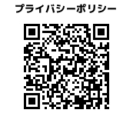

お得なサポート

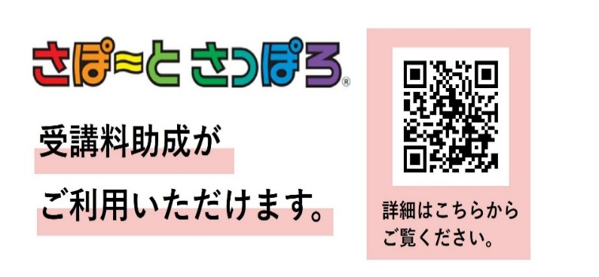

星置スケート場

TEL：011-681-8877
■開館時間 13:30～17:30
（大会等の無い 土・日・祝日のみ）
■休館日 第2月曜日（整備日）
■駐車場 約30台

〒006-0852
札幌市手稲区星置2条1丁目12-1
JR星置駅北口から徒歩13分

札幌市スケートグループ指定管理者

私たちは、笑顔あふれる未来に貢献します

健康づくりセンターの場合、カード名・素材（カード、二次元コード）の変更が必要です

【例】募集要項（裏）
 |  |  |  |  |  |  |  |  |  | 5/11/26

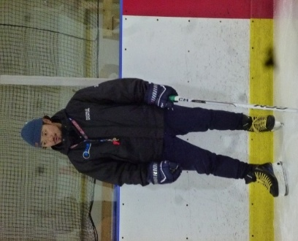

元H.C.栃木日光アイスバックス選手

【第3期鈴木雄大アイスホッケー教室】

星 置
スケート場
YUTA
SUZUKI
×
鈴 木 雄 大 の

教室番号 | 教室名 | 曜日 | 時間 | 回数 | 定員 | 対象 | 受講料 |  | 開催期間

アイスホッケー教室

 |  |  |  |  |  |  | 一般 | 障がいのある方

19 | 鈴木雄大 アイスホッケー教室 | 土 | 13:30 ～15:00 | 1回 | 15名 | 大学生以上 ※防具一式お持ちの方 | 1,500円 |  | 6/13（土）

21 | 鈴木雄大 アイスホッケー教室 | 土 | 15:30 ～16:30 | 1回 | 10名 | 小学4年生～6年生 ※防具一式お持ちの方 | 1,500円

鈴木 雄大 先生
プロフィール紹介
札幌市出身 星置ケッターズJr→札幌フェニックスJr
→北海高等学校アイスホッケー部
→中央大学アイスホッケー部
卒業後、
H.C.栃木日光アイスバックスからデミョン・キラーホエール、再び、
H.C.栃木日光アイスバックスで活躍し、２０２4年に退団。
現役中に「得点王」「ベストフォワード賞」を受賞
現在は子どもから大人を対象にアイスホッケー技術の指導を行っている。

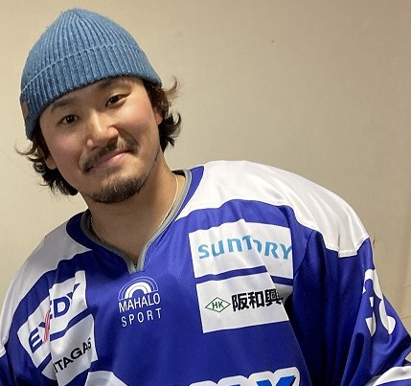

【 募集要項記載必須事項 】 （見本） ※ 募集要項作成時の最新情報を確認のうえ掲載してください。
■下記事項は統一してください。
・別紙「自主事業マニュアル（３募集要項）」の必須事項
・ヘッダー、フッダー（タイトルのフレーズは変更可）
・教室情報の配列（教室番号、教室名、曜日、時間、回数、定員、対象、受講料、指導員名、開講期間）
■必要に応じて各施設の施設利用や独自の教室申込みルール（複数申込み不可、健康度測定測定を受けた方
（健康づくり のみ）、ロッカー、駐車場についてなど）、レベル、教室内容を記載してください。
■スペースに余裕があれば、ワンコイン体験、新規・おすすめ教室、Instagram・ＬＩＮＥの紹介を記載してください。
■プロスポーツ団体のアカデミー教室等を実施している施設は、該当教室の募集案内を記載してください。

７月は夏休みキッズ・小学生フィギュアスケート教室開講予定
募集は６月1日より開始します

【第1期夏休みキッズ小学生フィギュアスケート教室】

教室番号 | 教室名 | 曜日 | 時間 | 回数 | 定員 | 対象 | 受講料 |  | 開催期間

 |  |  |  |  |  |  | 一般 | 障がいのある方

7 | 夏休みキッズ フィギュアスケート教室 | 土火木 | 11:45～13:15 | 3回 | 14名 | スケート初心者 年中～年長 注）5～6歳 | 4,050円 | 3,000円 | 7/25(土) 7/28(火) 7/30(木)

30台
駐車場の混雑状況によっては駐車できないことがあります。公共交通機関を利用しての来館にご協力をお願いします。
30台
駐車場の混雑状況によっては駐車できないことがあります。公共交通機関を利用しての来館にご協力をお願いします。

8 | 夏休み小学生 フィギュアスケート教室 | 土火木 | 11:45～13:15 | 3回 | 20名 | スケート初心者 小学1年生～6年生 | 4,050円 | 3,000円

スケーティング
技 術
主な
レッスン
内容
連携の
タイミング
パス・レシーブ
技 術
シュートの角度
タイミング

※アイスホッケー経験者であり、防具一式をお持ちの方に限ります。

施設からの
お知らせ
当施設の駐車場は30台ございますが駐車場の混雑状況によっては駐車できないことがあります。公共交通機関を利用しての来館にご協力をお願いします。

 |  |  |  |  |  |  |  |  |  |  | 30台
 |  |  |  |  |  |  |  |  |  |  | 駐車場の混雑状況によっては駐車できないことがあります。公共交通機関を利用しての来館にご協力をお願いします。

WEB申込みフォーム

健康づくりセンターの場合、カード名・素材（カード、二次元コード）の変更が必要です

【例】募集要項（裏・半）
 |  |  |  |  |  |  |  |  |  | 5/11/26

【第3期鈴木雄大アイスホッケー教室】

教室番号 | 教室名 | 曜日 | 時間 | 回数 | 定員 | 対象 | 受講料 |  | 開催期間

 |  |  |  |  |  |  | 一般 | 障がいのある方

19 | 鈴木雄大 アイスホッケー教室 | 土 | 13:30 ～15:00 | 1回 | 15名 | 大学生以上 ※防具一式お持ちの方 | 1,500円 |  | 6/13（土）

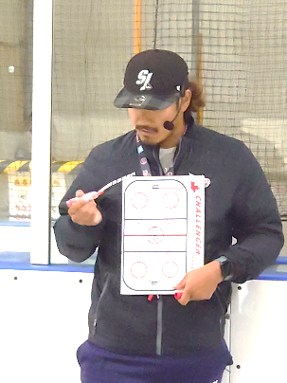

21 | 鈴木雄大 アイスホッケー教室 | 土 | 15:30 ～16:30 | 1回 | 10名 | 小学4年生～6年生 ※防具一式お持ちの方 | 1,500円

元H.C.栃木日光アイスバックス選手
鈴木 雄大（すずき ゆうた）プロフィール
札幌市出身 星置ケッターズJr→札幌フェニックスJr
→北海高等学校→中央大学を卒業。
H.C.栃木日光アイスバックスからデミョン・キラーホエール、再び、
H.C.栃木日光アイスバックスで活躍し、２０２4年に退団。
現役中に「得点王」「ベストフォワード賞」を受賞
現在は子どもから大人を対象にアイスホッケー技術の指導を行っている。
スケーティング
技 術
主な
レッスン
内容
連携の
タイミング
パス・レシーブ
技 術
シュートの角度
タイミング
アイスホッケー教室
星 置
スケート場
YUTA
SUZUKI
×
※アイスホッケー経験者であり、防具一式をお持ちの方に限ります。
鈴 木 雄 大 の

【 募集要項記載必須事項 】 （見本） ※ 募集要項作成時の最新情報を確認のうえ掲載してください。
■下記事項は統一してください。
・別紙「自主事業マニュアル（３募集要項）」の必須事項
・ヘッダー、フッダー（タイトルのフレーズは変更可）
・教室情報の配列（教室番号、教室名、曜日、時間、回数、定員、対象、受講料、指導員名、開講期間）
■必要に応じて各施設の施設利用や独自の教室申込みルール（複数申込み不可、健康度測定測定を受けた方
（健康づくり のみ）、ロッカー、駐車場についてなど）、レベル、教室内容を記載してください。
■スペースに余裕があれば、ワンコイン体験、新規・おすすめ教室、Instagram・ＬＩＮＥの紹介を記載してください。
■プロスポーツ団体のアカデミー教室等を実施している施設は、該当教室の募集案内を記載してください。

30台
駐車場の混雑状況によっては駐車できないことがあります。公共交通機関を利用しての来館にご協力をお願いします。
30台
駐車場の混雑状況によっては駐車できないことがあります。公共交通機関を利用しての来館にご協力をお願いします。

施設からの
お知らせ
当施設の駐車場は30台ございますが駐車場の混雑状況によっては駐車できないことがあります。公共交通機関を利用しての来館にご協力をお願いします。

 |  |  |  |  |  |  |  |  |  |  | 30台
 |  |  |  |  |  |  |  |  |  |  | 駐車場の混雑状況によっては駐車できないことがあります。公共交通機関を利用しての来館にご協力をお願いします。

WEB申込みフォーム

健康づくりセンターの場合、カード名・素材（カード、二次元コード）の変更が必要です

色データ
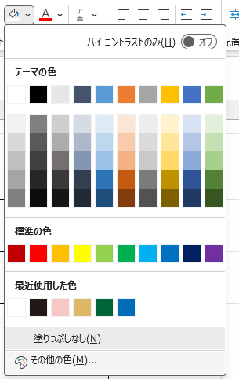
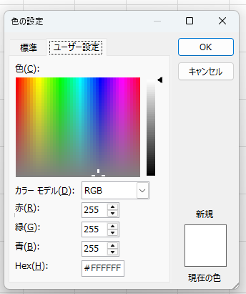
色 | カラーコード
 | #036EB8
 | #00653B
 | #DEB866
 | #F7C7C6
 | #231815
 | #FFFFFF
こちらに「カラーコード」を入力してください。

ロゴ（たて）
■ロゴ
 |  |  | 2026.01.19

１ ロゴパターン(たて）
【A】
【B】
【C】 | 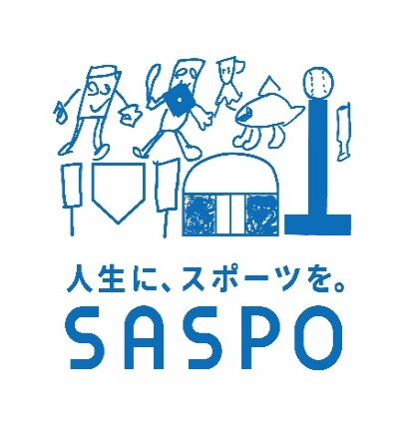 | 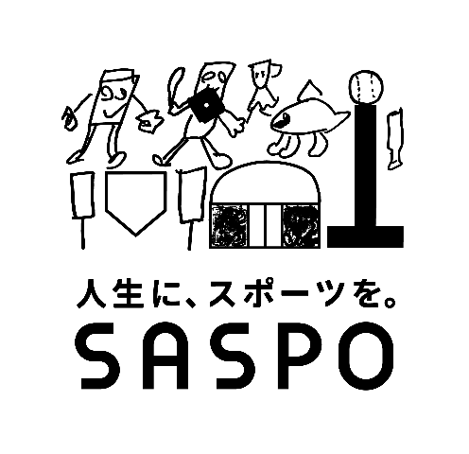
【D】 |  | 